Foglio2
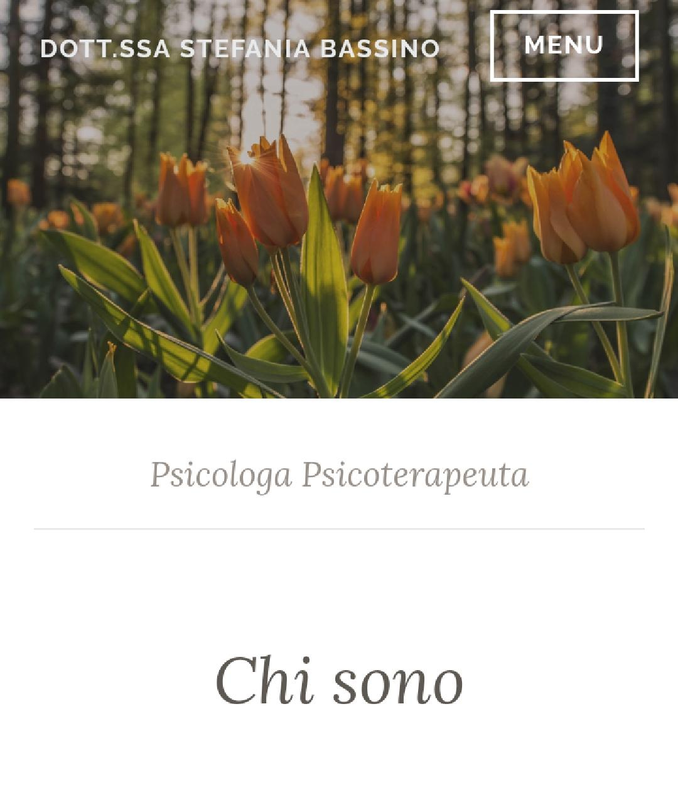
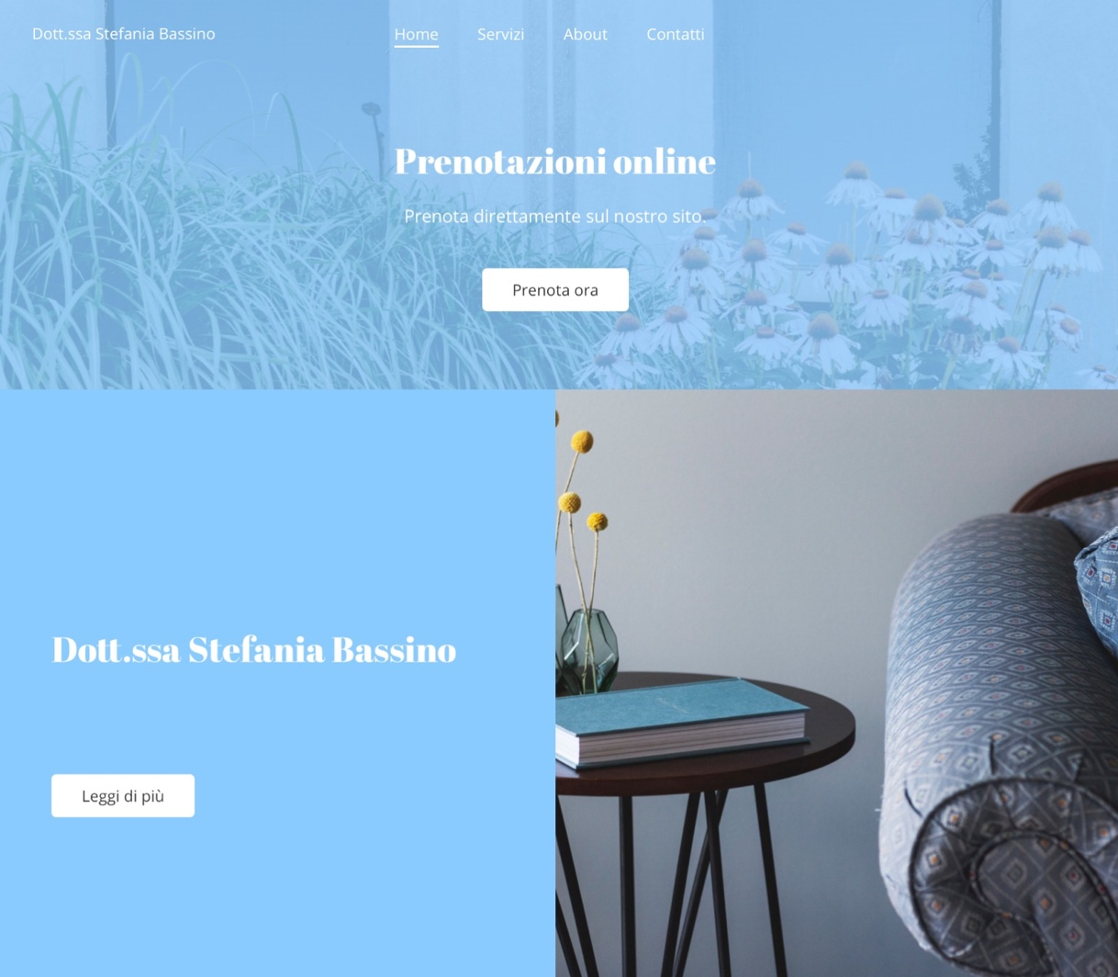
SESSO
F | 298
M | 76
PREFERISCO NON SPECIFICARE | 2
OCCUPAZIONE
studente | 235
lavorartore | 113
pensionato | 1
disoccupato | 27

ETA'
meno di 18 | 4
18-30 | 279
30-40 | 13
40-50 | 32
più di 50 | 43
APPUNTAMENTO PSICOLOGO
SI | 105
NO | 271

MOTIVAZIONE
ANSIA | 24
ATTACCHI DI PANICO | 10
DEPRESSIONE | 13
DISTURBI DEL COMPORTAMENTO | 9
ALTRO | 28
Età primo incontro psicologo
INFANZIA | 6
ETA' ADULTA | 52
ADOLESCENZA | 47

CONOSCENZA AREE DI COMPETENZA
SI | 114
NO | 32
FORSE | 176
NON ME NE SONO MAI INTERESSATO | 55

CREDIBILITA'
Sì, ritengo che Facebook sia il mezzo più immediato | 164
No, lo riterrei poco professionale | 87
Preferirei consultare unicamente il sito web | 125
OPINIONI SITO
 | PER NIENTE IMPORTANTE | POCO IMPORTANTE | IMPORTANTE | MOLTO IMPORTANTE
PROFILO | 18 | 40 | 146 | 172
AREE DI COMPETENZA | 11 | 14 | 86 | 265
CURRICULUM | 14 | 41 | 145 | 176
VIDEO DI PRESENTAZIONE | 33 | 168 | 121 | 54
CONTATTI | 16 | 46 | 102 | 212
ARTICOLI E PUBBLICAZIONI | 17 | 94 | 170 | 95

OCCORRENZA COLORI
 | 334

SCELTA SCHERMATA HOME
Opzione 1 | 230
Opzione 2 | 146

Opzione Home 2

Opzione Home 1

